MFT ALEAS MACHINES 370 24092026
mar | Plan d'actions MFT ALÉAS MACHINES 370
 | Project: |  |  |  | MFT Aléas Machines TC 370 | Colour | Status | Count
 | Réunion |  |  |  | Réunion du 03/09/2026 |  | Due | 10
 |  |  |  |  |  |  | Open | 3
 | Participants |  |  |  | F.Jamin ; R.Monier ; A.Bauer(Alten) : C.Potiron ; M.Boulho ; G.Trivière ; L.Duport ; A.Guihal ; S.Le Velly ; J-F.Talbourdet |  | Done | 1
 |  |  |  |  |  |  | Deferred | 4
 |  |  |  |  |  | Date: | 24-Sep-2026 | Prochaine réunion le 24/09/2026 | NOUVEAU | 1==>Criticité ÉLEVÉE 2==>Criticité MODÉRÉ 3==>Criticité BASSE

 | Ref | Who raise | When | Issue | Action | Resp. | Due | Status | Priorité | Comment | Source
 | 317 | S.Josse | 16/10/2025 | 3ème jeu de perçage Té de portique | Seulement 2 jeux dispo | MFT | 30/09/2027 | Deferred | 1 | 16/10/2025 : Philippe regarde aussi pour passage en chariot bleu 06/11/2025 : Passage sur chariot bleu en 2026 et création d'un troisième jeu pour l'occasion. 27/11/2025 : on en profite pour remettre les racks au standard et mettre des lubs identifiées 18/12/2025 : Reprise des racks pour maj. MAJ complète en 2026 05/02/2026 : passation à Raphaël ce jour, besoin 3eme jeu rapidement pour ouverture P370C 26/02/2026 : Opportunité de passer les moyens en EDU - CF mail François Thomas. Essaie méthode concluant - Test effectué à poste ? Proposition de la suppression des Té de portique Équivalence EDU existent déjà en cabine ==> observer simultanéité de ces machines lors de la réalisation des té, sont-elles utilisés ailleurs? - Programmes EDU à créer 29/04/2026 : C.Potiron reprend le chantier 21/05/2026 : Voir pour de la dotation supplémentaire EDU => 1 table Té de Portique pour 4 postes 02/07/2026 : Voir pour fin Q3 pour les machines EDU
 | 318 | A.Bauer(ALTEN) | 06/11/2025 | Nouvelles batteries | Fournir les nouveaux chargeurs DESOUTTER et Atlas ; faire l'échange des batteries | Moyens | Fin 2025 | Due | 2 | 16/12/2025 : déploiement en cours 14/01/2026 : standby, plus assez de batteries, commande en cours. Budget demandé auprès de S.Chemin. 05/02/2026 : commande en cours, prévue pour fin février 26/02/2026 : première commande reçue, deuxième lancée 08/04/2026 : réception 2eme commande prévue mi-Avril, remplacement au compte goutte + appro du P370C 21/05/2026 : remplacement en cours, nouvelle commande à analyser 09/06/2026 : Chat fait à Sébastien Chemin pour les coûts engendrés si nous devons équiper toutes les batteries de protections 02/07/2026 : voir le stock de Freddy 20/07/2026 : décompte envoyé à Sébastien Chemin 01/09/2026 : relance faite avec confirmation des prix 03/09/2026 : besoin de passer le besoin en 2 fois, première RFS de chiffrage : 68514 24/09/2026 : GESCO 77911340 pour commande ; pas encore de délai
 | 319 | A.Bauer(ALTEN) | 06/11/2025 | Toc de sécurité | Solution Nantaise pour remplacer : ergostop | Sécurité | Fin 2025 | Due | 2 | 06/11/2025 : contact donné par Nantes : JULIEN LHOPITALLIER ; échange à faire avec Benoit Pierre et Alerig pour en parler 01/12/2025 : pas encore eu de retour de Nantes 16/12/2025 : pas de retour de Nantes 14/01/2026 : relance faite par Benoit Pierre mais pas de retour 19/03/2026 : Relance côté B. Pierre 08/04/2026 : jamais eu de nouvelles côté Nantais 09/04/2026 : regarder avec Morgane pour relancer le sujet et avoir plus de poids 16/04/2026 : relance de Guillaume le 13/04 28/04/2026 : pas eu de retour
 | 323 | A.Bauer(ALTEN) | 25/11/2025 | Manquants 4eme jeu | Trouver solution pour commander rapidement les moyens, ces derniers seront en retard pour l'ouverture du poste en avril | Moyens, Projet | 18/12/2025 | Due | 1 | 25/11/2025 : 6 familles de machines priorisées mais toujours pas de budget - NZV0152 : 0/1 ==> devis partagé le 15/09/25 - NZV0479 : 0/2 ==> en attente de devis, nouvelle machine à définir avec fournisseur - NZV0155 : 2/4 ==> devis partagé le 13/11/25 - NZV0130 : 2/4 ==> en attente de devis, nouvelle machine à définir avec fournisseur - NZS0160 : 3/6 ==> RR a voulu prioiriser les 4 premières familles, donc suivantes tentées en obsolescence mais pour le moment pas de nouvelles - NZV0144 : 2/4 ==> RR a voulu prioiriser les 4 premières familles, donc suivantes tentées en obsolescence mais pour le moment pas de nouvelles 15/01/2026 :Passage en step le 22/01. 04/02/2026 : passage en CAPEX réalisé, devrait avoir mémo dans 2 semaines au plus tard 26/02/26 : budget validé RFS 67236 pour achat de 2 * NZV0130 RFS : 67238 pour achat de 1 * NZV0152 RFS : 67239 pour achat de 2 * NZV0155 RFS : 67240 pour achat de 2 * NZV0479 08/04/2026 : - RFS 67236 pour achat de 2 * NZV0130 ==> délai 24/08/2026 ==> visseuses en codif - RFS : 67238 pour achat de 1 * NZV0152 ==> plan à refaire ; nouveau devis reçu et panier serait lancé sur click and buy ; prévu 14/09/2026 ==> à la codif - RFS : 67239 pour achat de 2 * NZV0155 ==> délai 31/08/2026 ==> réceptionnées - RFS : 67240 pour achat de 2 * NZV0479 ==> délai 10/09/2026 21/05/2026 : relancer RR pour avoir du budget pour les 10 mqts restants ; échanges avec Pauline 11/06/2026 : pour le reste, faire les demandes de devis puis GESCO
 | 325 | L.Duport | 27/11/2025 | Achat pour reconfiguration de machines, voir pour budget | Trouver budget : machines bavures | Prépa ME, Méthode | 30/06/2026 | Due | 1 | 27/11/2025 : machines BURRS? 18/12/2025 : toujours pas de budget 15/01/2026 : Pas de nouvelles machines pour 306/307/308E. Mod arrivant début 2027. 309/310E en cours 05/02/2026 : en cours avec S.Chemin 26/02/2026 : Raphaël revoit avec Sebastien 19/03/2026 : MOD en cours sur le C46 sur MSN 834, pour réduire les problèmes de bavure 21/05/2026 : Voir si possibilité de refaire des reconfigurations pour redoter les 4 postes P370 11/06/2026 : Point prévu pour le 17/06 23/07/2026 : Attente retour vers Romain V pour les bavures C46
 | 328 | F.Thomas | 18/12/2025 | Fiches maintenance autonome 1712927 110-V3-009 ==> cas non débouchant, parties niveau 3 | Responsabilisation opérateur ; ajouter "en tant qu'opérateur, je dois : ..." + prévoir émargement ensuite Prise en mains maintenance : Ecaillages récurrents | Maintenance | 30/01/2026 | Deferred | 1 | 18/12/2025 : refaire papier pour maintenance autonome MVS / MDP pour émargement des compagnons. Finalité ==> laisser prendre le point par les TL 15/01/2026 : En cours , machine 1712927 déposée ce jour en SPIE le 20/01/2026 05/02/2026 : bloquée en maintenance en attente de pièces 26/02/2026 : en cours de modif 19/03/2026 : Présentation sur la maintenance autonome à faire 09/04/2026 : Faire un point sur la maintenance autonome 21/05/2026 : Training à prévoir bientôt 11/06/2026 : training fait au 320, veulent refaire la boucle au 350 02/07/2026 : Fiche partagée pour septembre 2026
 | 334 | R.Monier (ALTEN) | 26/02/2026 | Mutualisation MDP avec noms de famille proches mais font les mêmes choses 204 / 224 205 / 225 206 / 226 | Comment rééquiper ces machines et les remettre à poste? | Méthode, Moyens, Maintenance | 28/08/2026 | Open | 2 | 19/03/2026 : un pool de 15 machines réequipper avec des étiquettes machines 204/224 Voir avec Freddy pour réequipper les plaquettes machines avec la SPIE 09/04/2026 : Refaire un point pour statuer sur les machines de mutualisation 21/05/2026 : Mettre un point pour la mutualisation des moyens Fournir liste Machine + IMMO pour mutualisation des machines 26/06/2026 : Point prévu le 04/06 23/07/2026 : Verifier si programme avec avance rapide
 | 338 | Y.Lelay | 19/03/2026 | 403-V3-105-A-P2-3.2 | Nouvelle qualification outil coupant à faire | Maintenance | 09/04/2026 | Deferred | 1 | 19/03/2026 : Qualification à réaliser car des améliorations sur le nouvel outil BU mise à disposition 09/04/2026 : Toujours de la casse outil avec les anciens outils. Qualification en cours sur le nouvel outil BU 21/05/2026 : Les essais ont été fait. Compte rendu essai en cours côté Méthode. Faire un test sur un poste P370 pour voir si amélioration sur la prochaine MFT avec les outils BU 11/06/2026 : Projet en cours pour instaurer offciellement les outil BU sur la 403-V3-105-A-P2-3.2 => Retour positif en février 23/07/2026 : Livraison prévue en novembre pour les nouveaux outils
 | 341 | R.Monier | 27/03/2026 | 107-V3-122-E | Solliciation élevée à poste avec une DDV réduite 120 trous. ~ 6 machines / MSN | Méthode | 28/08/2026 | Done | 2 | 24/03/2026 : Nouvelle outil qualifié pour augmentation de la durée de vie. Passage de 120 à 450 de DDV Attente nouvelle qualif outils suite modif Ecaillage pour réduire les écaillages 23/07/2026 : Attente retour fournisseur 03/09/2026 : Sujet abandonné
 | 342 | R.Monier | 27/03/2026 | 205-V3-081-E | Solliciation élevée à poste et générant des écaillage Machine DRY-Drilling | Méthode | 31/10/2026 | Done | 2 | 24/03/2026 : Sujet côté méthode. Augmentation de la robustesse de l'outil sur la machine pour réduire les aléas Attente de consommer tout le stock outil avant d'intégrer les nouveaux outils (4-5 mois) 03/09/2026 : Les outils sont déployés
 | 346 | A.Bauer(Alten) | 18/05/2026 | Clé contretorquage godet track One V1000 P370 | Trouver l'outillage originel et le dupliquer | Prépas A.Bauer(Alten) | 21/05/2026 | Due | 1 | 18/05/2026 : préparateur n'a pas d'information à ce sujet, propose de voir avec les travaux restants ou le détachement ; rien d'affiché en gamme 11/06/2026 : Pas de problème au B, ni au E, voir au C pour le 1000 ; voir Séb Durant 02/07/2026 : clé serait présente sur outillage, duplication à réaliser? ==> à dédoubler pour mettre le back-up au pôle 06/07/2026 : mail fait à Samuel pour doubler les clés V900 et V1000 01/09/2026 : relance faite par mail 02/09/2026 : GESCO 77911197 et 77911198 pour demande devis et budget pour chaque clé (V900 et V1000) 24/09/2026 : clés reçues | 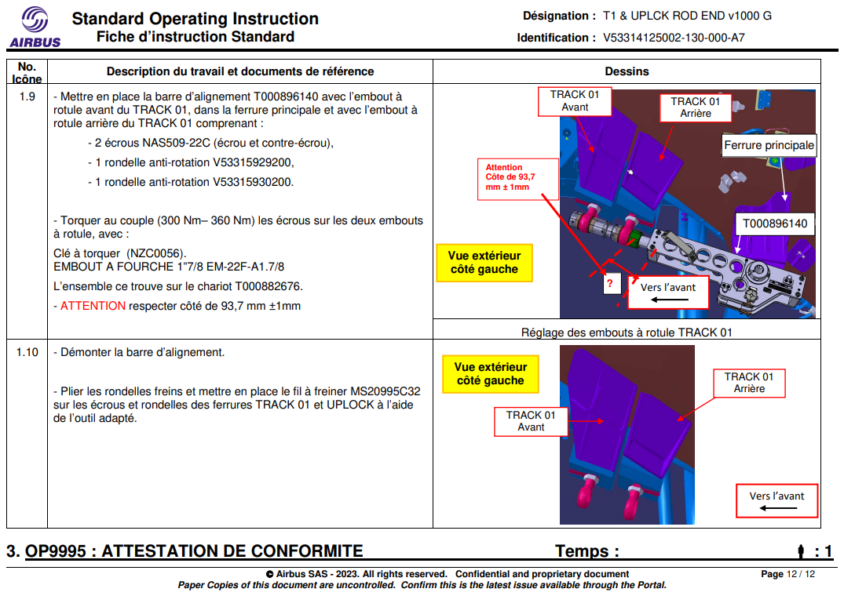 | 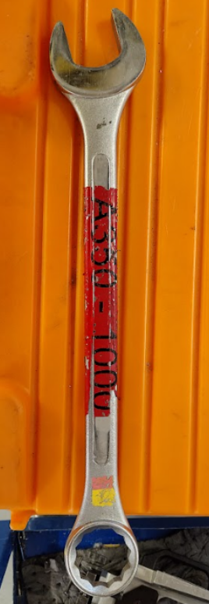
 | 347 | R.Monier | 21/05/2026 | Scanette HS | Plus d'identification des machines UPA/EDU sur LMT Vision aveugle du parc machines | Moyens | 30/09/2026 | Deferred | 1 | 21/05/2026 : Commande de 4 nouvelles scannettes pour fin mai 2026. Obso des anciennes scannettes ZEBRA depuis le 11 mai 26/05/2026 : Intervention Technicien pour réparation des 5 scannettes 11/06/2026 : Scannettes toujours en cours de réparation + Changement de commande scannettes pour septembre 2026
 | 350 | A.Bauer(Alten) | 03/06/2026 | Armoire chargeurs de batteries P370C | Sujet remonté des compagnons qui aimeraient avoir une armoire comme pour les autres postes, regarder avec la PA? | TL 370C et PA OL | 02/07/2026 | Due | 1 | 03/06/2026 : pas d'armoire fournie à l'ouverture du poste. Une armoire existe à la PA et ne semble pas énormément utilisée 10/06/2026 : Regarder avec la PA si l'armoire chez eux est déplaçable et s'ils sont d'accord pour la donner en attendant la commande des nouvelles armoires pour le mémo 11/06/2026 : François voit avec Jonathan 02/07/2026 : on regarde s'ils la remettent en activité ou non
 | 351 | F.Thomas | 10/06/2026 | Ouverture poste P370C | Complétude MdP suite Aléas MES | Moyens, Production | 24/07/2026 | Done | 1 | 10/06/2026 : Etude réalisée 02/02/2026 : Déployer les fiches d'équivalence sur les rack | Aléas Machine Poste C Msn 853 889
 | 353 | F.Thomas | 29/05/2026 | Moyens uniques | Enquête à réaliser pour ne plus en avoir NZC0074 ==> Gammes V53314117000 / V53314117001 | A.Bauer(ALTEN) | 02/07/2026 | Due | 1 | 29/05/2026 : 3 moyens uniques au pole central : - NZC0074 - NZC0225 ==> écart nomenclature - NZC0248 scotch mis dessus pour comprendre où c'est utilisé, RFS de chiffrage lancées pour 2 + enquête demandée aux méthodes pour l'autre car écart entre moyen et nomenclature 09/06/2026 : NZC0225 était en fait NZC0346, donc pas en moyen unique Reste - NZC0074 - NZC0248 11/06/2026 : RFS en cours pour chiffrage ; GESCO 77909941 pour budget de la NZC0074 02/07/2026 : RFS : 68207 pour commande NZC0074 (ABS1826K10 ==> gamme triangle arrière) ; prévu 07/09/2026 NZC0248 ==> voir avec Pierre si utilisée au pôle 03/09/2026 : clé NZC0248 (code 12 écrous NSA5373 / ABS1831A ; 345 / 414Nm) isolée pour voir si elle est réclamée 24/09/2027 : 2ème Clé NZC0074 disponible au G77, mail fait à prépa pour ajout
 | 354 | T.Guehennec | 09/06/2026 | Visseuse en Ø22,2 pour les 8 fixations de la gear beam | Déterminer si visseuse à définir ou si on reste sur les clés présentes en prod | A.Bauer(ALTEN) Méthodes F.Thomas | 02/07/2026 | Due |  | 10/06/2026 : point déjà abordé il y a plus d'un an et refusé ; demande d'une seule visseuse en commun au pôle pour ne pas demander un budget *4 02/07/2026 : attente retour des explications par mail des gains si déploiement de la visseuse au pôle 23/07/2026 : pas eu de retour
 | 355 | A.Bauer(Alten) | 11/06/2026 | Aléa DZ2062704 De: PEYRAS, THOMAS (370C) Visseuse NZV0170 | Voir si visseuse à ajouter en gamme, puis pôle central ou commande | A.Bauer(ALTEN) Prépas | 02/07/2026 | Due |  | 11/06/2026 : Aléa DZ2062704 : Visseuse NZV0170 trouvable juste au E : pas de spare, une seule machine en cabine au E, sinon sur tous les postes en CDT ; gamme n'appelle qu'en CDT la visseuse, sinon en cabine c'est une autre configuration 02/07/2026 : Mettre celle du E en spare et mettre indication de chercher celle en CDT ; regarder si appelée en gamme en cabine 23/07/2026 : juste appelée en CDT sur data Studio
 | 356 | C.Potiron | 11/06/2026 | Fichier remontées Aléas | Partager les bonnes remontées aléas | Moyens, Maintenance | 28/08/2026 | Open | 2 | 11/06/2026 : Trouver une solution pour remonter les bonnes informations notamment sur les casses outils 23/07/2026 : Voir avec Freddy pour récupérer les données de la SPIE sur la partie maintenance
 | 357 | A.Bauer(Alten) | 01/07/2026 | Générateur P370C | Savoir si mise à dispo lors de l'ouverture du poste |  | 02/07/2026 | Due |  | 01/07/2026 : opérateur est venu me demander s'il y avait bien eu des générateurs de déployés pour le P370C 02/07/2026 : Voir avec TL si bien des générateurs à leur poste + RFS pour recommander du spare si besoin + savoir le nombre par poste (HC315 ==> 32 sur TC à répartir) 23/07/2026 : opérateur non recroisé, pas demandé aux TL 01/09/2026 : mail fait ; retour de Davy : Faudrait passer voir les gars KB et CDt mais d'après les premiers retours ils en manque
 | 358 | A.Bauer(Alten) | 02/07/2026 | PCMU visseuse 59331855749 très fortement meulée | Savoir si problème d'encombrement en BAR P370 pour certains abs1826k3A | Moyens, Maintenance | 02/07/2026 | Done |  | 02/07/2026 : visseuse 59331855749 BAR P370E ; enquête si isolé ou pareil sur les autres postes en BAR 23/07/2026 : pas vu d'autres moyens pareil, mais redondance dernière PCMU MFT maintenance? Plus chauffe que meulage? | 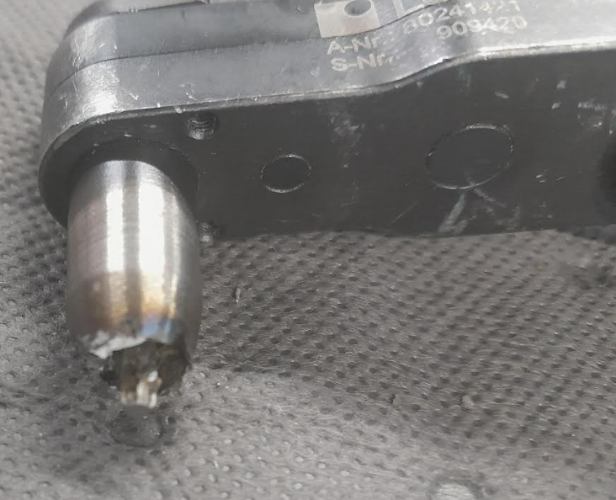
 | 359 | F.Thomas | 02/07/2026 | Machine MQL | Test méthode labo + Terrain 2 machines défaillantes : 228-V3-021-E et 208-V3-051-E | Méthode | 28/08/2026 | Done | 2 | 02/07/2026 : Voir si la tendance reste à la hausse Curage aspiration prévu cet été. Voir si amélioration 23/07/2026 : Problème suite à l'aspiration à cause des fortes chaleurs, pas d'aléas depuis 2 semaines. Vérification à la prochaine MFT 03/09/2026 : Plus d'aléas générés
 | 360 | SPIE | 14/09/2026 | SNZ-M2-176 (1207443) | UPA renvoi d'axe pré-perceur Ø11,1 Machine coûteuse en maintenance | Méthode, Moyens, Maintenance | 15/10/2026 | Open | 1 | 14/09/2026 : Toutes la famille difficile à maintenir. des coûts importants sur tous les IMMO | 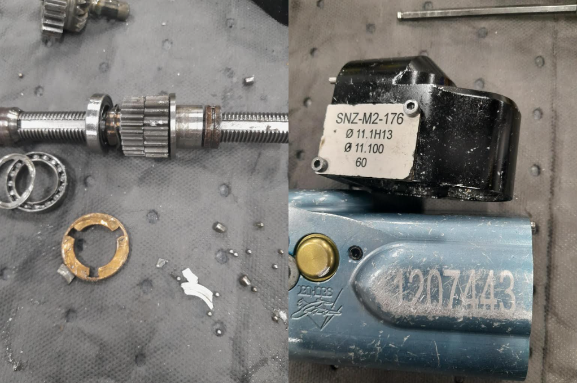 | 